산업안전보건학과 영동 1,2학년 시간표
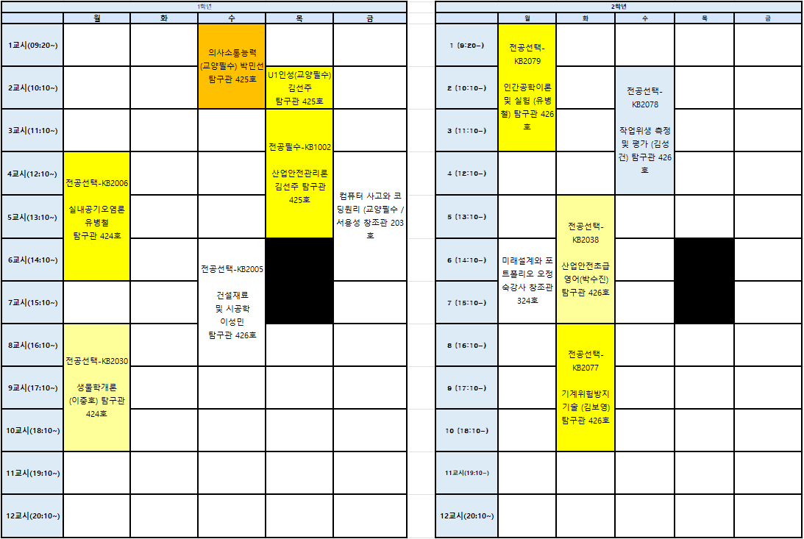

산업안전보건학과 아산 3,4학년 시간표
